Instructions
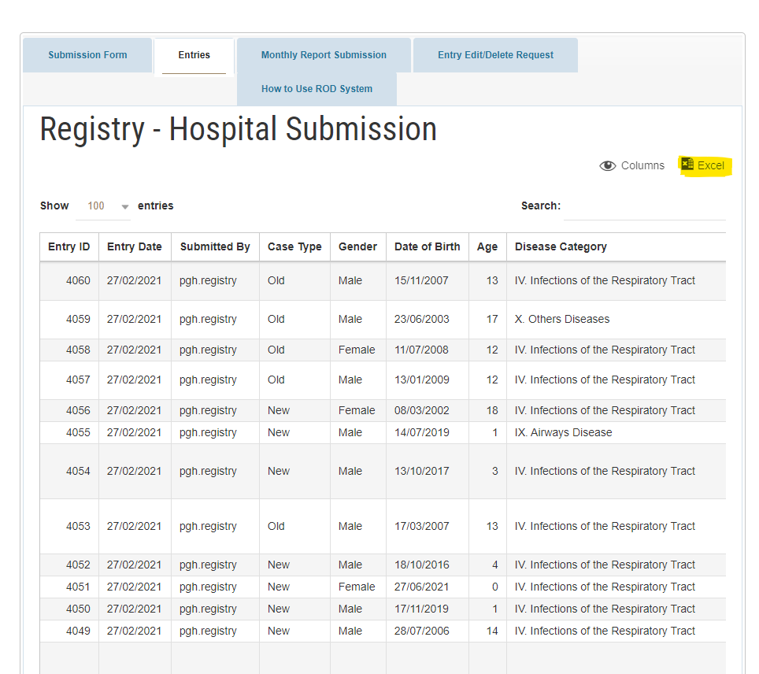
Instructions
After submission of cases within the Registry Dashboard, export your entries by
clicking the Excel icon on the uper right as highlighted in yellow
After downloading the export excel file copy all entries and paste all entries under the
Data Sheet Tab found within this file.
After pasting your entries all other tabs are automatically updated. Please do check the
entries to yourlinking
Under Summary Report Tab Change the Month appropriate to
your submissions
Save your file with the following format name: [Hosp.Name-Month-year]

